상품제안서
큐빅블랑코(大)금장 | 상품코드: S02821

 |  |  |  |  |  |  | 02-713-8555 | www.synergygift.co.kr
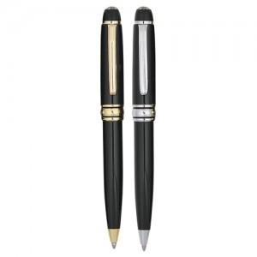

【상세/제작정보】 | 케이스별도

【인쇄/포장옵션】 | 실크, 레이저 / 포장지포장

【공급단가】 | 수량 | 300~ | 1,000~ | 2,000~ | 3,000~ | 5,000~
*VAT별도 | 단가 | 1,240원 | 1,200원 | 1,150원 | 1,100원 | 1,080원

【상품 URL】 | https://www.synergygift.co.kr:443/src/goods_detail.php?gdno=3817

